المؤشرات الكلية

سوق العراق للاوراق المالية
جلسة الثلاثاء 2025/12/23 |  |  |  | تقرير أسعار الأسهم المتداولة واخبار الشركات
الجلسة (230)
الاسهم المتداولة المدرجة و OTC |  |  | 3,840,209,318 |  |  | قيمة الأسهم المتداولة المدرجة و OTC |  | 6,016,110,308 |  |  | صفقات الشركات المدرجة وOTC | 1051
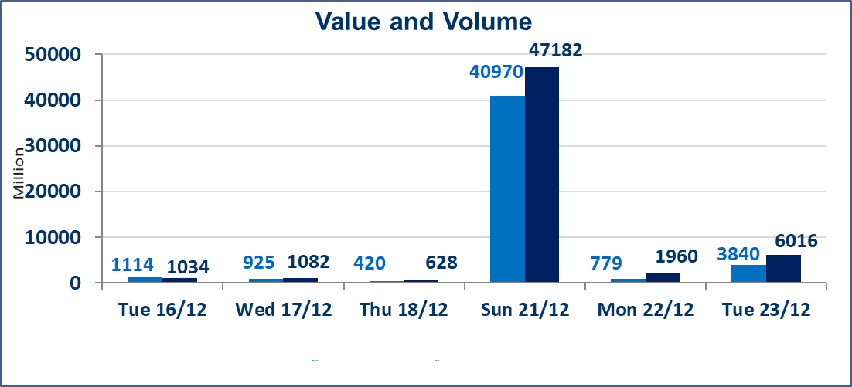
المؤشر60 ISX اليوم | 976.80 |  | نقطة |  |  | المؤشر15 ISX اليوم | 1186.73 | نقطة
المؤشر 60 ISX السابق | 986.22 |  | نقطة |  |  | المؤشر 15 ISX السابق | 1194.66 | نقطة
نسبة التغير | -0.96 |  | % |  |  | نسبة التغير | -0.66 | %
عدد النقاط | -9.42 |  | نقطة |  |  | عدد النقاط | -7.93 | نقطة

الشركات المدرجة | 104 | OTC | 15 | 119 |  | الشركات غير المتداولة المدرجة | 32 | OTC | 11 | 43
الشركات المتداولة | 55 | OTC | 2 | 57 |  | الشركات المرتفعة |  |  | 21
شركات الهيئة العامة |  |  |  | 7 |  | الشركات المنخفضة |  |  | 14
الموقوفة بقرار من هيأة الأوراق المالية |  |  |  | 10
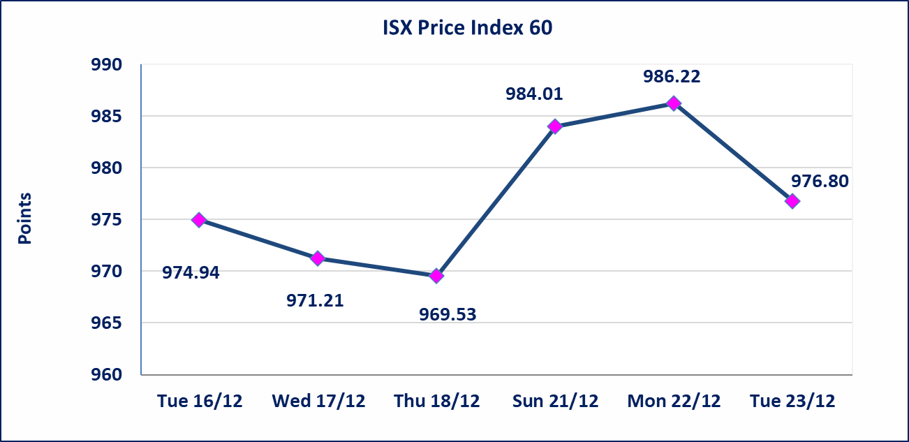 |  |  |  |  |  | 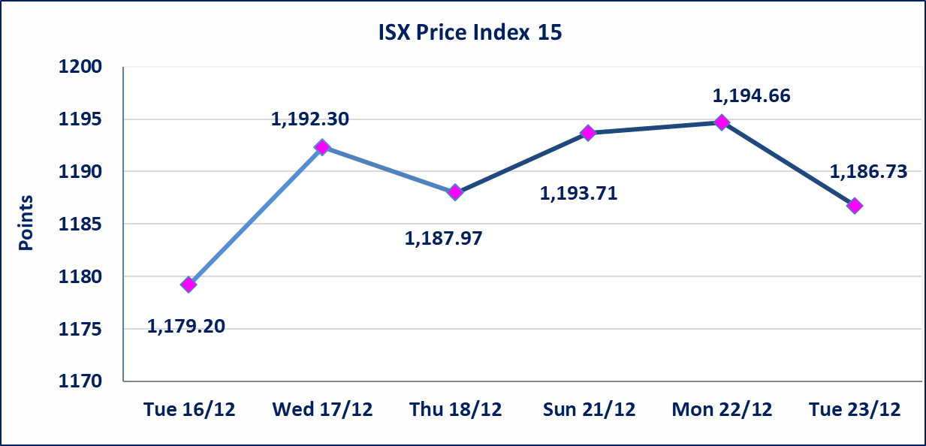

إستبعاد سعر | إستبعاد سعر إغلاق آخر عقد في جلسة اليوم على أسهم شركة فنادق عشتار البالغ (9.300) دينار ليكون (9.200) دينار سعر الاغلاق الحالي .
إستبعاد سعر | إستبعاد سعر إغلاق آخر عقد في جلسة اليوم على أسهم شركة طريق الخازر لانتاج المواد الانشائية البالغ (1.350) دينار ليكون (1.330) دينار سعر الاغلاق الحالي .
الاوامر الخاصة | نفذت شركة الكساب للوساطة أمر متقابل مقصود على أسهم شركة مصرف اسيا العراق بعدد أسهم (2,082,000,000) سهم بقيمة (1,623,960,000) دينار ، في زمن الجلسة الاضافي (بعد الساعة 1 ظهراً) وفقاً لاجراءات تنفيذ الصفقات الكبيرة.
الاوامر الخاصة | نفذت شركة الكرمل للوساطة أمر متقابل مقصود على أسهم شركة مصرف الاهلي العراقي بعدد أسهم (600,000,000) سهم بقيمة (2,760,000,000) دينار ، في زمن الجلسة الاضافي (بعد الساعة 1 ظهراً) وفقاً لاجراءات تنفيذ الصفقات الكبيرة.
سندات اعمار - الاصدارية الثالثة فئةمليون دينار CB50 | ايقاف التداول على سندات إعمار الاصدارية الثالثة فئة (مليون) دينار إعتباراً من جلسة الخميس 2025/12/25 لقرب استحقاق الفائدة نصف سنوية 2025/12/30.
* | استنادا الى قرار مجلس المحافظين لسوق العراق للاوراق المالية ستكون اخر جلسة تداول لعام 2025 يوم الثلاثاء 2025/12/30 واول جلسة تداول لعام 2026 يوم الاحد 2026/1/4.
ايلاف للتامين (NELF) | تم البدء بعمليات ايداع شهادات اسهم المساهمين لشركة ايلاف للتأمين إعتباراً من جلسة الاربعاء 2025/12/3 وسيتم اطلاق التداول إعتباراً من جلسة الاربعاء 2025/12/24 بعد ايداع 5% من رأس المال او بعد مرور (21) يوم من تاريخ بدء الايداع في منصة الشركات غير المدرجة ISX-OTC.
سندات اعمار - الاصدارية الثالثة فئة 500 الف دينار CB45 | ايقاف التداول على سندات إعمار الاصدارية الثالثة فئة (500) الف دينار إعتباراً من جلسة الثلاثاء 2025/12/16 لكون تاريخ الاطفاء 2025/12/30.
الحد الأعلى والادنى للتغير في السعر | نسبة التغير في المنصة النظامية (15%)، نسبة التغير في المنصة الثانية (20%)، نسبة التغير في المنصة الثالثة (5%) إرتفاعاً وإنخفاضاً من سعر الاغلاق السابق.
Web site : www.isx-iq.net E-mail : info-isx@isx-iq.net |  |  |  |  | 07834000034 - 07711211522 : ص . ب :3607 العلوية الهاتف |  |  |  |  |  | بغداد /الكرادة/ قرب المسرح الوطني /مجاور مصرف الخليج التجاري

نسبة التغير
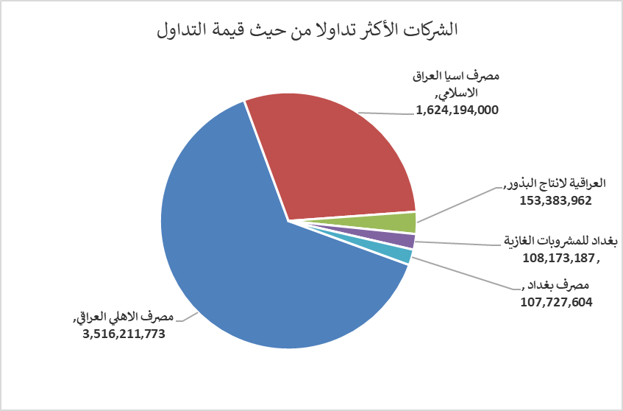
الشركات الأكثر ارتفاعاً وانخفاضاً

نسبة التغير لاسعار الاغلاق الاكثر ارتفاعاً |  |  |  | نسبة التغير لاسعار الاغلاق الاكثر انخفاضاً
اسم الشركة | اغلاق | التغير(%) | الاسهم المتداولة | اسم الشركة | اغلاق | التغير (%) | الاسهم المتداولة
الاهلية للانتاج الزراعي | 2.810 | 14.69 | 10,000 | مصرف الانصاري | 0.120 | -7.69 | 2,000,000
مدينة العاب الكرخ السياحية | 4.600 | 12.20 | 619,720 | الخاتم للاتصالات | 3.290 | -6.00 | 1,792,821
مصرف سومر التجاري | 0.130 | 8.33 | 565,730,000 | فندق فلسطين | 25.180 | -4.98 | 124,348
الصناعات المعدنية والدراجات | 2.100 | 7.69 | 1,252,775 | العراقية لصناعات الكارتون | 2.990 | -3.55 | 178,892
الامين للتأمين | 0.970 | 6.59 | 1,050,000 | فنادق عشتار | 9.200 | -2.65 | 976,714

الشركات الاكثر نشاطا حسب الاسهم المتداولة (حجم التداول) |  |  |  | الشركات الاكثر نشاطا حسب القيمة المتداولة
اسم الشركة | اغلاق | التغير(%) | الاسهم المتداولة | اسم الشركة | اغلاق | التغير (%) | القيمة المتداولة
مصرف اسيا العراق الاسلامي | 0.780 | 0.00 | 2,082,300,000 | مصرف الاهلي العراقي | 4.610 | -0.65 | 3,516,211,773
مصرف الاهلي العراقي | 4.610 | -0.65 | 764,251,712 | مصرف اسيا العراق الاسلامي | 0.780 | 0.00 | 1,624,194,000
مصرف سومر التجاري | 0.130 | 8.33 | 565,730,000 | العراقية لانتاج البذور | 5.090 | 3.04 | 153,383,962
مصرف الموصل | 0.160 | 0.00 | 71,017,394 | بغداد للمشروبات الغازية | 5.750 | -2.54 | 108,173,187
مصرف المنصور | 1.950 | -0.51 | 43,590,053 | مصرف بغداد | 3.400 | -1.45 | 107,727,604

الشركات الأكثر تداولا من حيث عدد الاسهم
مصرف اسيا العراق الاسلامي | 2082300000 | 95305000 | 95305000
مصرف الاهلي العراقي | 764251712 | 70637496 | 70637496
مصرف سومر التجاري | 565730000 | 53017359 | 53017359
مصرف الموصل | 71017394 | 37822513 | 37822513
مصرف المنصور | 43590053 | 28131435 | 28131435

